Základní přehled
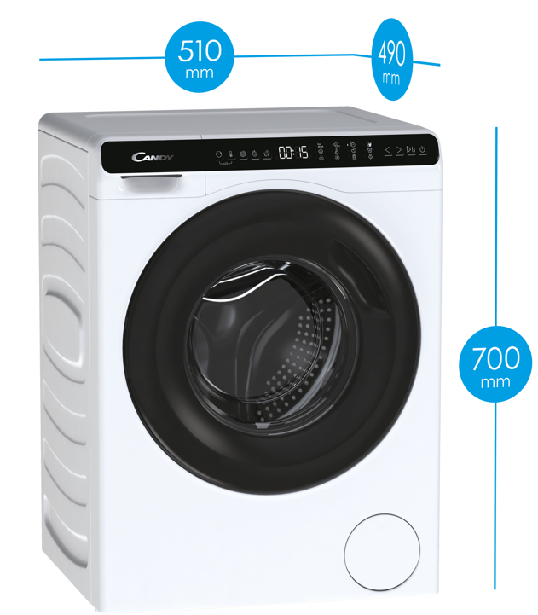
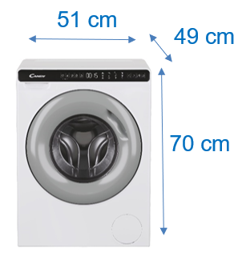

Název modelu / značka / série --> |  | CW50-BP12307-S / CANDY / Mini Aqua | CW50-BP12307G-S / CANDY / Mini Aqua
Prodejní argument - pořadí | Prodejní argument - název | 31019982 | 31020148

ARGUMENT 1 | Nejmenší pračka na trhu nabitá moderními technologiemi | Candy Mini Aqua. Unikátní kompaktní pračka, která se vejde i do těch nejmenších prostor. | Candy Mini Aqua. Unikátní kompaktní pračka, která se vejde i do těch nejmenších prostor.
ARGUMENT 2 | Invertorový motor | Spolehlivý, efektivní a tichý motor. | Spolehlivý, efektivní a tichý motor.
ARGUMENT 3 | Odolný buben | Laserem svařený buben. | Laserem svařený buben.
ARGUMENT 4 | Smart Dual Spray | Vstříknutím vody na těsnění a okénko dvířek odstraní všechny nečistoty zbylé po pracím cyklu. | Vstříknutím vody na těsnění a okénko dvířek odstraní všechny nečistoty zbylé po pracím cyklu.
ARGUMENT 5 | Pillow Drum - buben se strukturou polštářků | Buben pomocí polštářkových výstupků zajišťuje šetrnou péči pro různé druhy textílií. | Buben pomocí polštářkových výstupků zajišťuje šetrnou péči pro různé druhy textílií.
ARGUMENT 6 | ABT - Hygienické a zdravé praní | Exkluzivní antibakteriální ošetření ABT® chrání před tvorbou plísní a bakterií. | Exkluzivní antibakteriální ošetření ABT® chrání před tvorbou plísní a bakterií.
ARGUMENT 7 | Expres program | Rychlý cyklus do 15 minut. | Rychlý cyklus do 15 minut.
ARGUMENT 8 | Programy | Sada programů pro skvělou péči o vaše prádlo. | Sada programů pro skvělou péči o vaše prádlo.
ARGUMENT 9 | Bezpečnostní prvky | Bezpečná domácnost s pračkou Candy Mini Aqua. | Bezpečná domácnost s pračkou Candy Mini Aqua.

 | Zvláštní příslušenství | Parfémy do pračky 100 ml a 400 ml: vůně BLUE WASH LPL1001B/LPL1041B, vůně MOUSSE ROSE LPL1002M/LPL1042M a vůně FIORI DI TALCO LPL1003F/LPL1043F. TALCO WASH parfém do pračky pro alergiky, děti a osoby s citlivou pokožku (DERMATOLOGICKY TESTOVÁNO) - 100ml/400 ml LPL1004TAF/LPL1044TAF. CLEAN WASH parfém do pračky s dezinfekčním účinkem – 100ml/400ml LPL1005CW/LPL1045CW. 3 v 1 odstraňovač vodního kamene a odmašťovač pro pračky a myčky nádobí CPP1250DW (12 sáčků = roční zásoba) a CPP0650DW (6 sáčků = 1/2 roční zásoba); CPP250DW 3:1 ODVÁPŇOVAČ, ODMAŠŤOVAČ, ČISTIČ 250ML; CDT1005 Profesionální čistič pro pračky, levandule (5 tablet); CAF1001 Sada antivibračních podložek pod nožičky praček a sušiček 4ks. CPP1500WME Ekologický koncentrovaný prací prostředek 1,5l, 30 cyklů; CPP750WME Ekologická koncentrovaná aviváž 750ml 30 dávek; CPP250DWE ECO 3:1 ODVÁPŇOVAČ, ODMAŠŤOVAČ, ČISTIČ 250ML. WMD1001E Univerzální magnetický odvápňovač. | Parfémy do pračky 100 ml a 400 ml: vůně BLUE WASH LPL1001B/LPL1041B, vůně MOUSSE ROSE LPL1002M/LPL1042M a vůně FIORI DI TALCO LPL1003F/LPL1043F. TALCO WASH parfém do pračky pro alergiky, děti a osoby s citlivou pokožku (DERMATOLOGICKY TESTOVÁNO) - 100ml/400 ml LPL1004TAF/LPL1044TAF. CLEAN WASH parfém do pračky s dezinfekčním účinkem – 100ml/400ml LPL1005CW/LPL1045CW. 3 v 1 odstraňovač vodního kamene a odmašťovač pro pračky a myčky nádobí CPP1250DW (12 sáčků = roční zásoba) a CPP0650DW (6 sáčků = 1/2 roční zásoba); CPP250DW 3:1 ODVÁPŇOVAČ, ODMAŠŤOVAČ, ČISTIČ 250ML; CDT1005 Profesionální čistič pro pračky, levandule (5 tablet); CAF1001 Sada antivibračních podložek pod nožičky praček a sušiček 4ks. CPP1500WME Ekologický koncentrovaný prací prostředek 1,5l, 30 cyklů; CPP750WME Ekologická koncentrovaná aviváž 750ml 30 dávek; CPP250DWE ECO 3:1 ODVÁPŇOVAČ, ODMAŠŤOVAČ, ČISTIČ 250ML. WMD1001E Univerzální magnetický odvápňovač.

Videa
CELÁ ŘADA |  | https://www.youtube.com/watch?v=BBWJB0_qcRw https://www.youtube.com/watch?v=78ue8dZ442U | https://www.youtube.com/watch?v=BBWJB0_qcRw https://www.youtube.com/watch?v=78ue8dZ442U

Microsites / landing pages
CELÁ ŘADA | Odkaz CZ
 | Odkaz SK
ARGUMENT 1

ARGUMENT 2

ARGUMENT 3

